Navigation
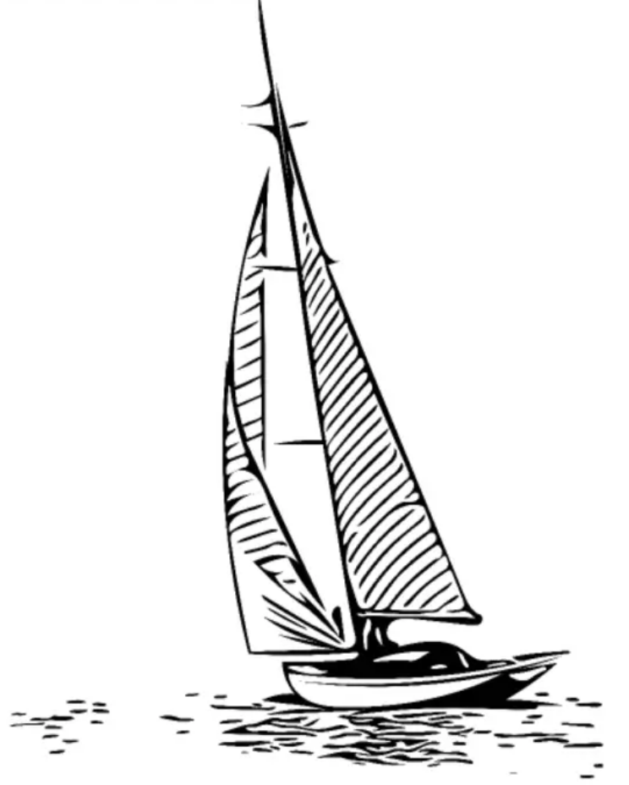
Basic SUN Navigator |  |  |  |  |  |  |  |  |  | 2020
Einstellungen:
 |  | Teleskophöhe über dem Wellenkamm : | 2 |  | m
 |  | Sonnenrand U/ O : | U

Mittagsbreite |  |  |  |  |  | Information:
Datum TT.MM.JJ: | 2020-12-08 |  |  |  |  |  | Deklination d: |  |  | 22.79 | ° | S
beobachtet um UTC h:min: | 12:45:00 |  |  |  |  |  | beobachtete Höhe: | 61 | ° | 7.02 | '

Kulmination: |  |  |  |  |  | Ergebnis:
Sextantenablesung: | 60 | ° | 54.0 |  | ' | Sonne im : | n | 051 | ° | 40.43 | ' | S
Indexberichtigung: |  |  | 0.0 |  | ' |  |  | dezimal: |  | -51.674 | °

Längenbestimmung nach gleicher Sonnenhöhe |  |  |  |  |  | Ergebnis:
Datum TT.MM.JJ: | 2020-12-08 |  |  |  |  | Mittagslänge: |  | 13 | ° | 17.72 | ' | W
Sextantenablesung (S. Unterrand): | 63 | ° | 4.4 |  | ' | Transitus: |  |  | 12:07:56
um (Uhrzeit UTC): | 11:56:04 |  |  |  |  | Schiffsmittag: |  | 1900-01-01 00:00:00 | 12:51:16 |  |  | 12:00:00
dann wieder um (Uhrzeit UTC): | 13:46:28

Längenbestimmung mit Chronometer |  |  |  |  |  | Information:
Datum TT.MM.JJ: | 2020-04-16 |  |  |  |  |  | Greenwichwinkel Grt: |  |  | 359.08 | °
Uhrzeit UTC h:min:s: | 11:56:00 |  |  |  |  |  | Deklination d: |  |  | 10.39 | ° | N
gegisste Standortbreite: | 034 | ° | 00.00 | ' | N |  | beobachtete Höhe: | 63 | ° | 11.46 | '
Sextantenablesung / Peilung : | 63 | ° | 04.40 | ' | E
Indexberichtigung: |  |  | -6.0 |  | ' | berechnete Längen für:
Schiffsmittag um: | 12:51:27 | UT1 |  |  |  |  | gegisste Breite + 20': | 012 | ° | 15.47 | ' | W
 |  |  |  |  |  |  | gegisste Breite: | 012 | ° | 56.24 | ' | W
 |  |  |  |  |  |  | gegisste Breite - 20': | 013 | ° | 34.34 | ' | W

Grafik von Mittagsbreite und Sumnerlinie
 | Länge | #NV | gegisste Breite
-11.526 | 34.67 |  | 34.00
-12.937 | 34.00 |  | 34.00
-14.168 | 33.33 |  | 34.00

